Mobilstall Einstieg G3.1
Hinweis: Beim Mobilstall ist die Stallinnenfläche gleich der Stallgrundfläche (d.h. ein KSR wird nicht berücksichtigt)

B e i s p i e l
 |  |  |  |  |  |  |  | Bearbeitungs-spalte
Anlage zum Antrag Tierwohl Masthühner
Stalltyp: |  | Mobilstall - Einstiegsstufe (G3.1)

Antragsteller |  |  | Name, Ort

Stall Nr. * |  | 1 | Unternehmens-Nr.

Für jeden beantragten Stall ist ein Formblatt auszufüllen

1. | Anzahl Tierplätze und erzeugte Tiere
 | nutzbare Stallgrundfläche i1 gesamt (= Stallinnenfläche) |  |  |  |  |  | m2
 | angestrebtes Gewicht je Tier in Endmast |  |  |  |  |  | kg
 | max. Tierzahl je m2 Stallgrundfläche* bei Endgewicht |  |  | (max. | 25 | kg je m2) | Stck.
 | max. Tierplatzzahl bezogen auf Stallgrundfläche* rechnerisch |  |  | (max. | 25 | kg je m2) | Stck.
 | Tierplatzzahl für Maßnahme tatsächlich i3 |  |  |  |  |  | Stck.
 | *Stallgrundfläche = Stallinnenfläche

 | geplante Umtriebe im Kalenderjahr
 | geplante Erzeugung Tiere im Kalenderjahr i7 |  |  |  |  |  | Stck.

2. | Beschäftigung
 | pro 2.000 Tiere mindestens 3 Klein/HD-Ballen i6 Stroh
 | Betriebe < 2.000 Tiere mindestens 2 Klein/HD-Ballen Stroh

3. | Sitzstangen
 | pro 1.000 Tiere mindestens 15 m Sitzstangen
 | in 10-30 cm Höhe oder höhenverstellbar

4. | Zuchtlinien
 | max. durchschnittliche Tageszunahme von 45 Gramm

5. | Anlagen
 | Lageplan (Bereich Maßnahme ersichtlich)
 | Stall- und Abteilpläne mit Belegungszahlen (für Maßnahme)
 | exemplarischer Möbilierungsplan Abteil

 | Gesamtbewertung des LRA |  |  |  |  |  |  | Datum
 | Stall erfüllt die erforderlichen Voraussetzungen der Einstiegsstufe.

 | Die Voraussetzungen/Auflagen sind für eine Förderung nicht erfüllt. |  |  |  |  |  |  | Handzeichen

 | Die Voraussetzungen/Auflagen sind nur teilweise erfüllt.

Stall mit KSR Einstieg G3.1
B e i s p i e l
 |  |  |  |  |  |  |  |  | Bearbeitungs-spalte
Anlage zum Antrag Tierwohl Masthühner
Stalltyp: |  | Stall mit Kaltscharrraum - Einstiegsstufe (G3.1)

Antragsteller |  |  | Name, Ort

Stall Nr. * |  | 1 | Unternehmens-Nr.

Für jeden beantragten Stall ist ein Formblatt auszufüllen

1. | Anzahl Tierplätze und erzeugte Tiere
 | nutzbare Stallgrundfläche i1 gesamt (= Stallinnenfläche und Kaltscharrraum) |  |  |  |  |  | 0 | m2
 | nutzbare Stallinnenfläche i2 (uneingeschränkt nutzbar) |  |  |  |  |  |  | m2
 | nutzbare Fläche Kaltscharrraum (tagsüber) |  |  |  |  |  |  | m2
 |  | mind. 20 % der Stallgrundfläche, d.h. mindestens |  |  |  |  |  | m2
 |  | Anforderungen an die nutzbare Fläche Kaltscharraum |  |  |  |  | 1 | (1=erfüllt; 0=nicht erfüllt)
 | Anforderungen an die nutzbare Fläche Kaltscharraum erfüllt

 | angestrebtes Gewicht je Tier in Endmast |  |  |  |  |  |  | kg
 | max. Tierzahl je m2 Stallgrundfläche* bei Endgewicht |  |  | (max. | 25 | kg je m2) |  | Stck.
 | max. Tierzahl je m2 Stallinnenfläche bei Endgewicht |  |  | (max. | 29 | kg je m2) |  | Stck.
 | max. Tierplatzzahl bezogen auf Stallgrundfläche* rechnerisch |  |  | (max. | 25 | kg je m2) |  | Stck.
 | max. Tierplatzzahl bezogen auf Stallinnenfläche rechnerisch |  |  | (max. | 29 | kg je m2) |  | Stck.
 | Tierplatzzahl für Maßnahme tatsächlich i3 |  |  |  |  |  |  | Stck.
 | *Stallgrundfläche = Stallinnenfläche + Kaltscharrraum

 | geplante Umtriebe im Kalenderjahr
 | geplante Erzeugung Tiere im Kalenderjahr i7 |  |  |  |  |  |  | Stck.

2. | Kaltscharrraum i4
 | überdacht und befestigt
 | 50% licht- und luftdurchlässig
 | mindestens 20 % der Stallgrundfläche (brutto)
 | hat mindestens 3 m Raumtiefe
 | ist an einer Längsseite des Stalles angeordnet
 | ist mit trockener Einstreu versehen
 | ist spätestens ab der 4. Lebenswoche und mind. 50% der Lebenszeit
 | tagsüber uneingeschränkt zugänglich
 | Ausnahmeregelung i5 für alle Mobilställe und für bestehende Louisianaställe

3. | Beschäftigung
 | pro 2.000 Tiere mindestens 3 Klein/HD-Ballen i6 Stroh
 | Betriebe < 2.000 Tiere mindestens 2 Klein/HD-Ballen Stroh

4. | Sitzstangen
 | pro 1.000 Tiere mindestens 15 m Sitzstangen
 | in 10-30 cm Höhe oder höhenverstellbar

5. | Zuchtlinien
 | max. durchschnittliche Tageszunahme von 45 Gramm

6. | Anlagen
 | Lageplan (Bereich Maßnahme ersichtlich)
 | Stall- und Abteilpläne mit Belegungszahlen (für Maßnahme)
 | exemplarischer Möbilierungsplan Abteil

 | Gesamtbewertung des LRA |  |  |  |  |  |  |  | Datum
 | Stall erfüllt die erforderlichen Voraussetzungen der Einstiegsstufe.

 | Die Voraussetzungen/Auflagen sind für eine Förderung nicht erfüllt. |  |  |  |  |  |  |  | Handzeichen

 | Die Voraussetzungen/Auflagen sind nur teilweise erfüllt.

Beispiel Einstieg G3.1
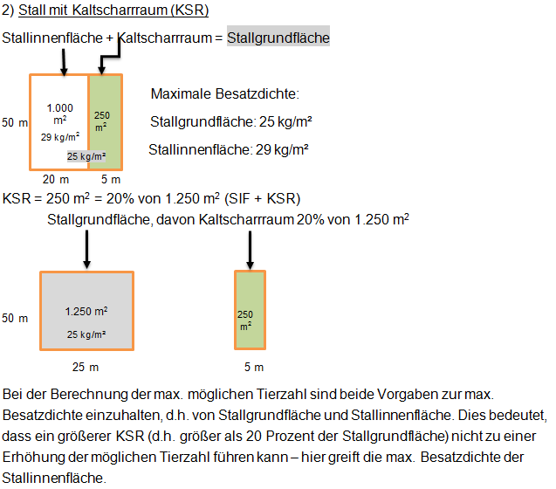
I. Beispiel für Einstiegsstufe (G3.1)

z u r ü c k
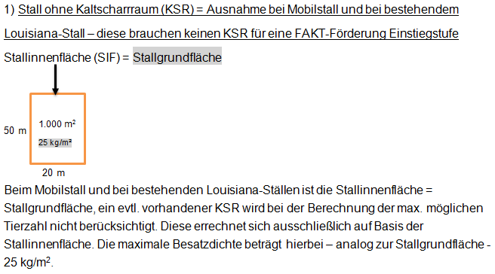

z u r ü c k

Mobilstall Premium G3.2
Hinweis: Beim Mobilstall ist die Stallinnenfläche gleich der Stallgrundfläche (d.h. ein KSR wird nicht berücksichtigt)

B e i s p i e l
 |  |  |  |  |  |  |  | Bearbeitungs-spalte
Anlage zum Antrag Tierwohl Masthühner
Stalltyp: |  | Mobilstall - Premiumsstufe (G3.2)

Antragsteller |  |  | Name, Ort

Stall Nr. * |  | 1 | Unternehmens-Nr.

Für jeden beantragten Stall ist ein Formblatt auszufüllen

1. | Anzahl Tierplätze und erzeugte Tiere
 | nutzbare Stallgrundfläche i1 gesamt (= Stallinnenfläche) |  |  |  |  |  | m2
 | angestrebtes Gewicht je Tier in Endmast |  |  |  |  |  | kg
 | max. Tierzahl je m2 Stallgrundfläche* bei Endgewicht |  |  | (max. | 21 | kg je m2) | Stck.
 | max. Tierplatzzahl bezogen auf Stallgrundfläche* rechnerisch |  |  | (max. | 21 | kg je m2) | Stck.
 | Tierplatzzahl für Maßnahme tatsächlich i3 |  |  |  |  |  | Stck.
 | *Stallgrundfläche = Stallinnenfläche

 | geplante Umtriebe im Kalenderjahr
 | geplante Erzeugung Tiere im Kalenderjahr i7 |  |  |  |  |  | Stck.

2. | Auslauf
 | Grünauslauf mit mindestens 4 m2 je Tier
 | tagsüber uneingeschränkt zugänglich (für mind. ein Drittel des Lebens)

3. | Beschäftigung
 | pro 2.000 Tiere mindestens 3 Klein/HD-Ballen i6 Stroh
 | Betriebe < 2.000 Tiere mindestens 2 Klein/HD-Ballen Stroh

4. | Sitzstangen
 | pro 1.000 Tiere mindestens 15 m Sitzstangen
 | in 10-30 cm Höhe oder höhenverstellbar

5. | Zuchtlinien
 | max. durchschnittliche Tageszunahme von 45 Gramm

6. | Anlagen
 | Lageplan (Bereich Maßnahme ersichtlich)
 | Stall- und Abteilpläne mit Belegungszahlen (für Maßnahme)
 | exemplarischer Möbilierungsplan Abteil

 | Gesamtbewertung des LRA |  |  |  |  |  |  | Datum
 | Stall erfüllt die Voraussetzungen/Auflagen der Einstiegsstufe.

 | Die Voraussetzungen/Auflagen sind für eine Förderung nicht erfüllt. |  |  |  |  |  |  | Handzeichen

 | Die Voraussetzungen/Auflagen sind nur teilweise erfüllt.

Stall mit KSR Premium G3.2
B e i s p i e l
 |  |  |  |  |  |  |  |  | Bearbeitungs-spalte
Anlage zum Antrag Tierwohl Masthühner
Stalltyp: |  | Stall mit Kaltscharrraum - Premiumstufe (G3.2)

Antragsteller |  |  | Name, Ort

Stall Nr. * |  | 1 | Unternehmens-Nr.

Für jeden beantragten Stall ist ein Formblatt auszufüllen

1. | Anzahl Tierplätze und erzeugte Tiere
 | nutzbare Stallgrundfläche i1 gesamt (= Stallinnenfläche und Kaltscharrraum) |  |  |  |  |  | 0 | m2
 | nutzbare Stallinnenfläche i2 (uneingeschränkt nutzbar) |  |  |  |  |  |  | m2
 | nutzbare Fläche Kaltscharrraum (tagsüber) |  |  |  |  |  |  | m2
 |  | mind. 20 % der Stallgrundfläche, d.h. mindestens |  |  |  |  |  | m2
 |  | Anforderungen an die nutzbare Fläche Kaltscharraum |  |  |  |  | 1 | (1=erfüllt; 0=nicht erfüllt)
 | Anforderungen an die nutzbare Fläche Kaltscharraum erfüllt

 | angestrebtes Gewicht je Tier in Endmast |  |  |  |  |  |  | kg
 | max. Tierzahl je m2 Stallgrundfläche* bei Endgewicht |  |  | (max. | 21 | kg je m2) |  | Stck.
 | max. Tierzahl je m2 Stallinnenfläche bei Endgewicht |  |  | (max. | 25 | kg je m2) |  | Stck.
 | max. Tierplatzzahl bezogen auf Stallgrundfläche* rechnerisch |  |  | (max. | 21 | kg je m2) |  | Stck.
 | max. Tierplatzzahl bezogen auf Stallinnenfläche rechnerisch |  |  | (max. | 25 | kg je m2) |  | Stck.
 | Tierplatzzahl für Maßnahme tatsächlich i3 |  |  |  |  |  |  | Stck.
 | *Stallgrundfläche = Stallinnenfläche + Kaltscharrraum

 | geplante Umtriebe im Kalenderjahr
 | geplante Erzeugung Tiere im Kalenderjahr i7 |  |  |  |  |  |  | Stck.

2. | Kaltscharrraum i4
 | überdacht und befestigt
 | 50% licht- und luftdurchlässig
 | mindestens 20 % der Stallgrundfläche (brutto)
 | hat mindestens 3 m Raumtiefe
 | ist an einer Längsseite des Stalles angeordnet
 | ist mit trockener Einstreu versehen
 | ist spätestens ab der 4. Lebenswoche und mind. 50% der Lebenszeit
 | tagsüber uneingeschränkt zugänglich
 | Ausnahmeregelung i5 für alle Mobilställe

3. | Auslauf
 | Grünauslauf mit mindestens 4 m2 je Tier
 | tagsüber uneingeschränkt zugänglich (für mind. ein Drittel des Lebens)

4. | Beschäftigung
 | pro 2.000 Tiere mindestens 3 Klein/HD-Ballen i6 Stroh
 | Betriebe < 2.000 Tiere mindestens 2 Klein/HD-Ballen Stroh

5. | Sitzstangen
 | pro 1.000 Tiere mindestens 15 m Sitzstangen
 | in 10-30 cm Höhe oder höhenverstellbar

6. | Zuchtlinien
 | max. durchschnittliche Tageszunahme von 45 Gramm

7. | Anlagen
 | Lageplan (Bereich Maßnahme ersichtlich)
 | Stall- und Abteilpläne mit Belegungszahlen (für Maßnahme)
 | exemplarischer Möbilierungsplan Abteil

 | Gesamtbewertung des LRA |  |  |  |  |  |  |  | Datum
 | Stall erfüllt die Voraussetzungen/Auflagen der Einstiegsstufe.

 | Die Voraussetzungen/Auflagen sind für eine Förderung nicht erfüllt. |  |  |  |  |  |  |  | Handzeichen

 | Die Voraussetzungen/Auflagen sind nur teilweise erfüllt.

Beispiel Premium G3.2
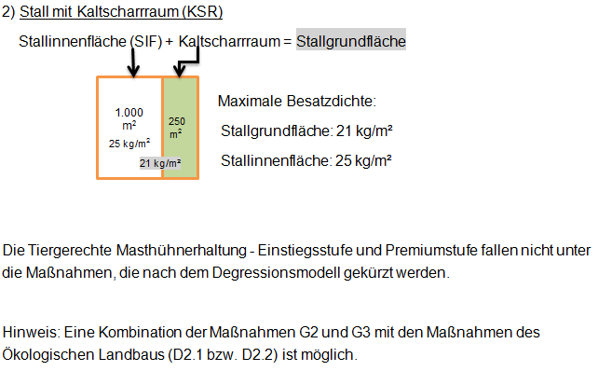
II. Beispiel für Premiumstufe (G3.2)

z u r ü c k
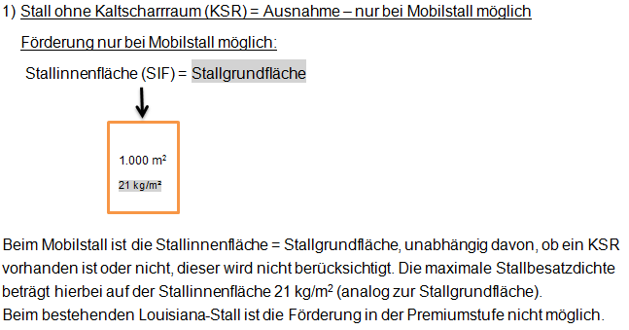

z u r ü c k

